Mapa de categorização de proble
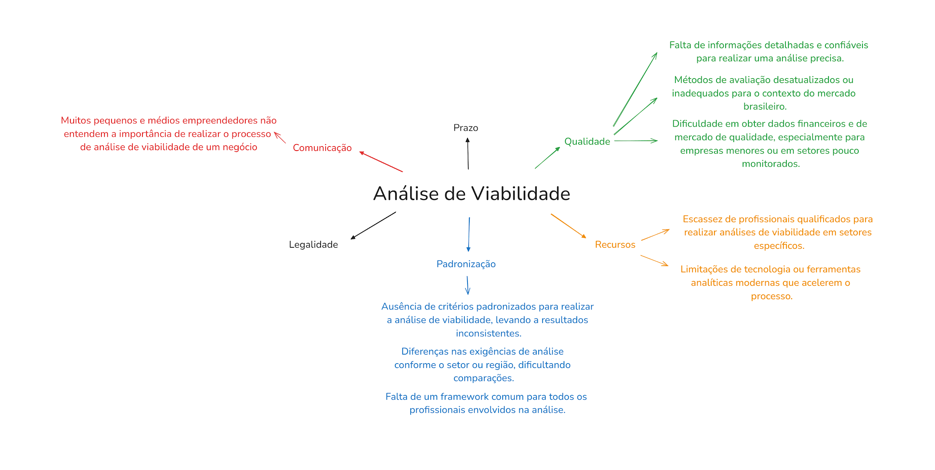

d

Diagrama Ishikawa 1
DIAGRAMA DE ISHIKAWA - Causa e Efeito

Gestão
Procedimentos e Normas
Pessoas
Tecnologia
Ambiente de trabalho
Fatores externos
Priorização inadequada de recursos para atividades de análise.
Falta de ferramentas automatizadas para análise e coleta de dados.
Uso de métodos de análise desatualizados ou inadequados.
Treinamento insuficiente para os responsáveis pela coleta e análise de dados.
Dificuldade em acessar dados públicos ou governamentais de qualidade.


Falta de informações detalhadas e confiáveis para realizar uma análise precisa.

Diagrama Ishikawa 2
DIAGRAMA DE ISHIKAWA - Causa e Efeito

Gestão
Procedimentos e Normas
Pessoas
Tecnologia
Ambiente de trabalho
Fatores externos
Baixa adoção de tecnologias de big data para análise de mercados específicos.
Falta de padronização nos métodos de coleta de dados financeiros para empresas menores.
Falta de especialistas com conhecimento em análise de mercados de nicho ou empresas menores.
Dificuldade em acessar informações financeiras de pequenas empresas, especialmente as que não publicam relatórios regulares.
Despriorização da análise de dados financeiros de empresas de pequeno porte.

Dificuldade em obter dados financeiros e de mercado de qualidade, especialmente para empresas menores ou em setores pouco monitorados.

Diagrama Ishikawa 3
DIAGRAMA DE ISHIKAWA - Causa e Efeito

Gestão
Procedimentos e Normas
Pessoas
Tecnologia
Ambiente de trabalho
Fatores externos
Baixa acessibilidade a tecnologias emergentes como inteligência artificial e machine learning.
Ausência de procedimentos claros para avaliar e adotar novas tecnologias.
Ausência de especialistas em tecnologias avançadas dentro da equipe.
Custo elevado das tecnologias analíticas mais modernas, tornando-as inacessíveis para algumas empresas.
Baixa prioridade dada à modernização das tecnologias utilizadas nas análises.

Dificuldade em obter dados financeiros e de mercado de qualidade, especialmente para empresas menores ou em setores pouco monitorados.

